Annexen
Nr | Verwijzing | N(ieuw)/ A(anpassing)/ V(ervallen) | Was | Wordt | Inlichtingenronde/ NvI-nr
194 | Annex III, nr.9 | A | 5 dagen na afloop termijn | 10 werkdagen na afloop termijn | 2
196 | Annex VIII, artikel 11 (stelpost 10) | A | Op de stelpost worden verrekend de uitgaven ten behoeve van kleinschalige lokale omleidingen/specifieke verkeersmaatregelen op afroep. | Op de stelpost worden kleinschalige lokale omleidingen, specifieke verkeersmaatregelen en/of uitvoering operationele IV-taken als ondersteuning bij sleutelbeheer en openen kasten voor derden, incl. toezien op veilig gebruik van de installatie verrekend. | 2
148 | Annex II | A | 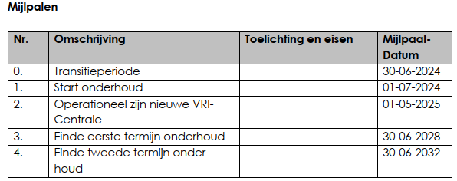 |  | 2
274 | Annex VIII, artikel 3, lid 3 | V | De Opdrachtgever besluit welke VRA’s en (i)VRI’s op welk moment vervangen moeten worden. | -
330 | Annex X, lid g | V | De uit hoofde van de verzekering te ontvangen gelden dienen aan Op- drachtgever te worden uitgekeerd tenzij in specifieke gevallen anders wordt overeengekomen. | -
169 | Annex III, nr.1 | A | 14 dagen na gunning | 14 dagen na definitieve gunning | 2
169 | Annex III, nr.2 | A | Bankgarantie: 14 dagen na opdrachtverlening | 14 dagen na definitieve gunning | 2
169 | Annex III, nr.4 | A | 14 dagen na gunning | 14 dagen na definitieve gunning | 2
315 | Annex III, nr.11 | A | Eerste versie gelijktijdig met Projectkwaliteitsplan; actualisaties conform hetgeen gesteld in Vraagspecificatie deel 2. | Eerste versie 10 werkdagen na afloop termijn; actualisaties conform hetgeen gesteld in Vraagspecificatie deel 2. | 2
315 | Annex III, nr.13 | A | 28 dagen na gunning | 30 juni 2024 | 2
315 | Annex III, nr.15 | A | 28 dagen na definitieve gunning | 28 dagen na start Onderhoud (zie Annex II) | 2
315 | Annex III, nr.17 | A | 14 dagen na definitieve gunning | Gelijktijdig met het PKP | 2
315 | Annex III, nr.20 | A | 28 dagen na definitieve gunning | Gelijktijdig met het PKP | 2

